Sheet1
FW650长沙打标签功能总结
2019-07-20
主界面 | 功能说明
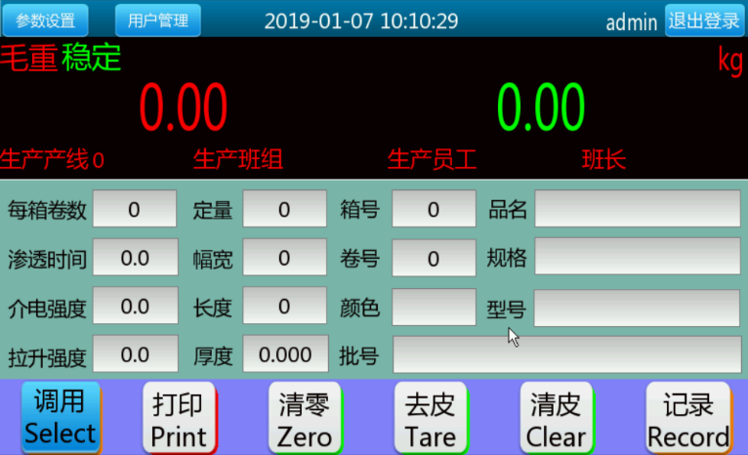 | 1.毛重，净重分开同时显示
 | 2.6个功能键
 | 3.应用参数设置：物料信息，需掉电保存
 | 4.显示提示：毛重，净重，稳态，动态，单位
 | 5.员工信息调用后显示
 | 6.所有物料通过下拉框进行选择，管理员负责预置物料信息（客户想法）

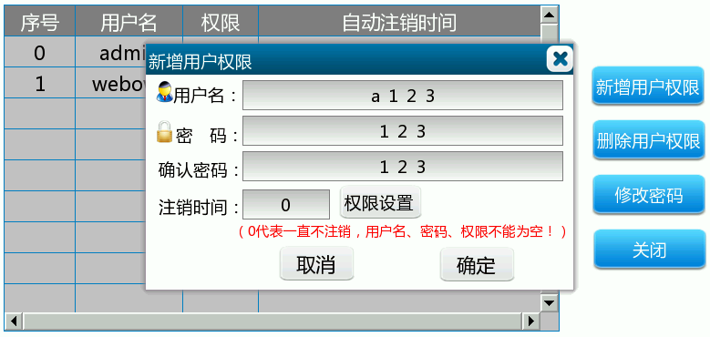
登入
 | 1.操作员，管理员二级权限
 | 2.增加用户，删除用户，修改密码

参数设置目录
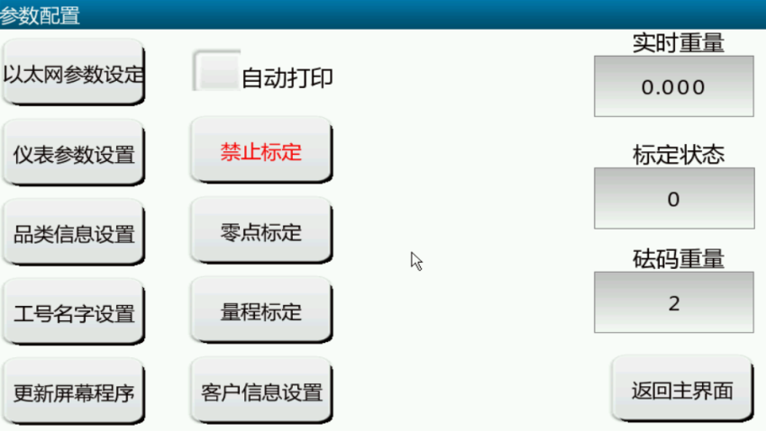 | 1.以太网参数设置，UDP连续输出重量或称重记录
 | 2.仪表参数设置，主要为仪表内部参数
 | 3.品类信息设置，设置品类信息
 | 4.工号名字设置，设置操作员信息
 | 5.更新屏幕程序，U盘更新
 | 6.客户信息设置，主要为公司信息
 | 7.基本两点标定功能，自动打印功能开关

工号设置界面
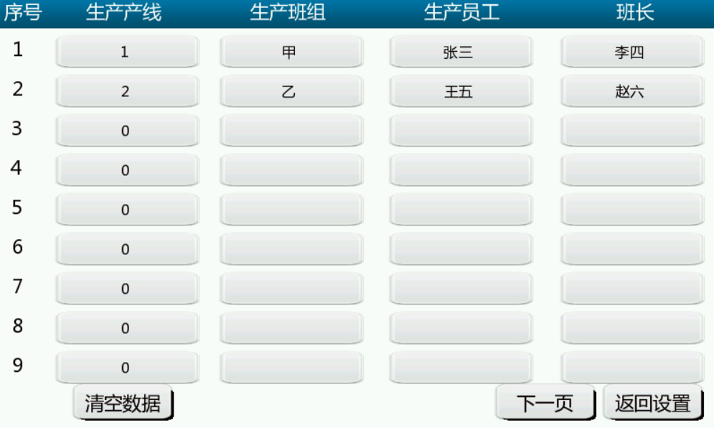 | 1.输入内容为生产产线编号，班组，员工姓名，班长
 | 2.目前为18个
 | 3.需掉电保存

品类信息设置
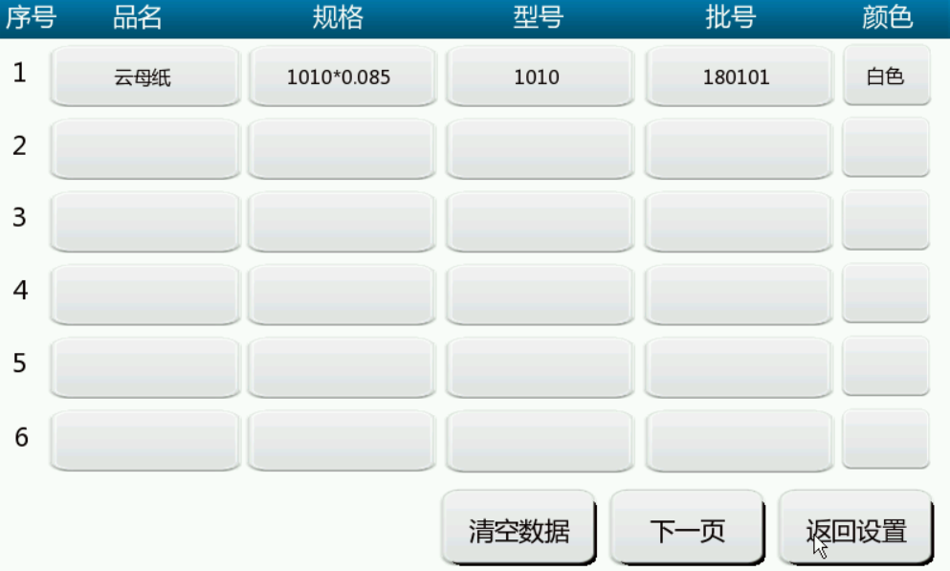 | 1.输入内容为品名，规格，型号，批号以及颜色
 | 2.目前为20种
 | 3.需掉电保存

客户信息设置
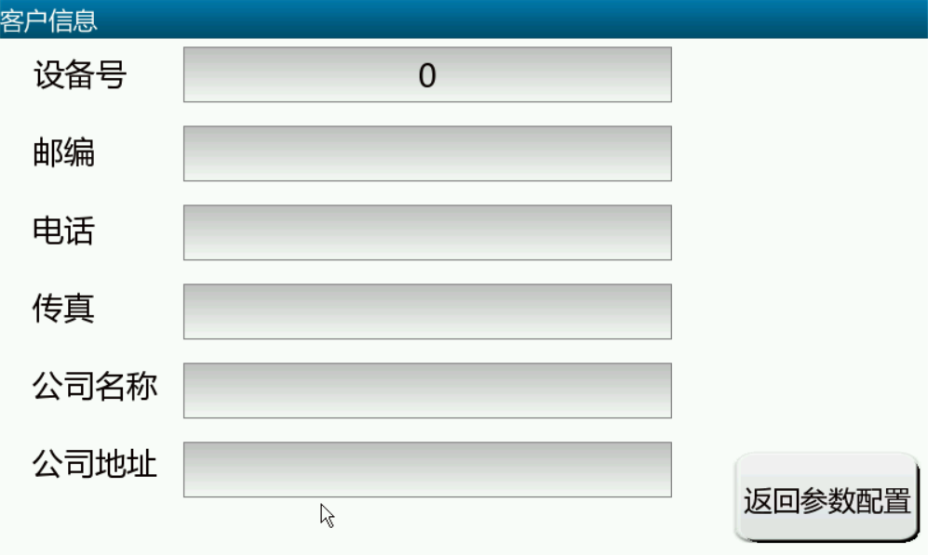 | 1.输入内容为设备号，邮编，电话，传真，公司名称，公司地址
 | 2.需掉电保存

以太网参数设置
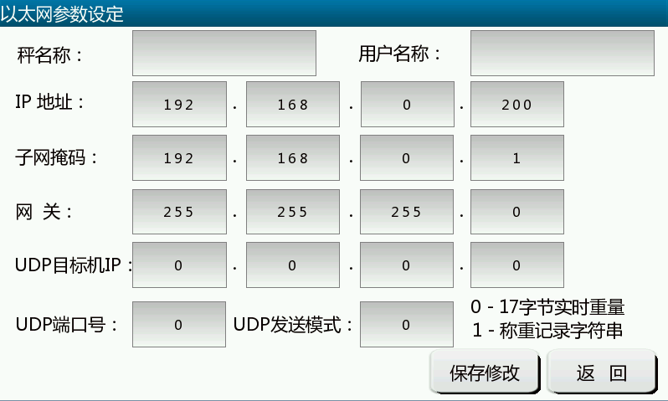 | 1.输入内容为秤名称，用户名称，IP地址，子网掩码，网关， UDP目标地址，UDP端口号以及发送模式
 | 2.需掉电保存
 | 3.格式1： 17字节托利多连续输出格式
 | 4.格式2：连续输出称重记录，格式见说明书（重要，必须一致）
 | 5.UDP查询称重记录功能
 | 6.UDP远程写入数据，功能未完善，看是否要加入

仪表参数界面
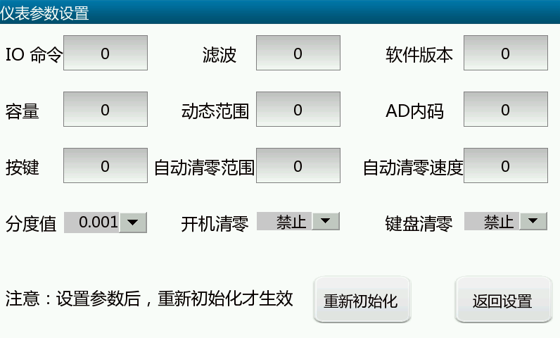 | 1.仪表内部参数

记录界面
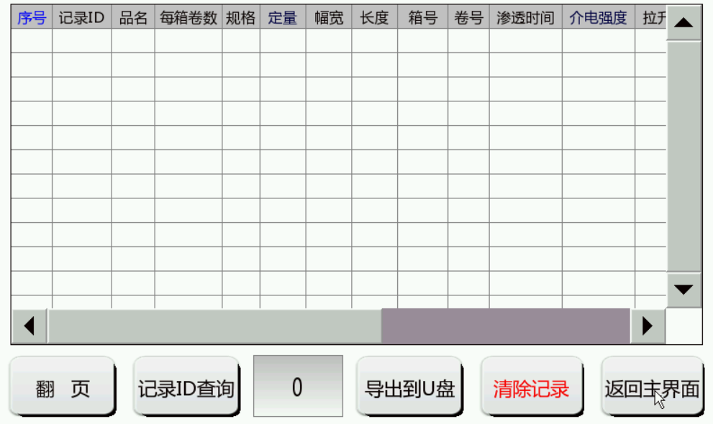 | 1.字段内容包含记录ID，品名，每箱卷数，规格，定量，幅宽， 长度，箱号，卷号，渗透时间，介电强度，拉升强度，毛重，净重，日期，时间，GUID，status（0=卷标签，1=箱标签）
 | 2.打印标签同时生成记录
 | 3.记录可查询（根据品名查询似乎好一点），可导出，导出记录 为当天记录，可删除

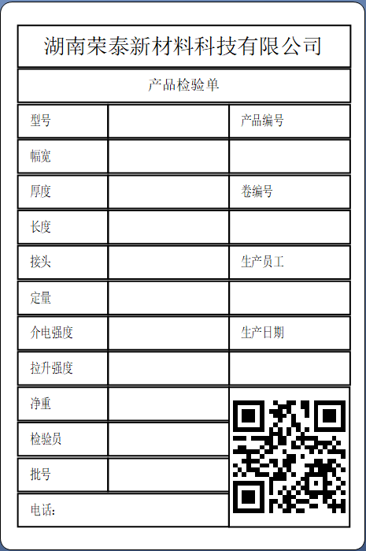
打印功能--卷标签
 | 1.标签格式固定，二维码内容为GUID
 | 2.纸张大小为100*150mm
 | 3.检验员固定为甲
 | 4.接头固定为0
 | 5.剔除卷功能不完善，可不做
 | 6.卷号每次自动加1
 | 7.使用补打卷功能需先关闭自动打印，或自动打印不处于复位状态， 输入记录ID序号，随后打印对应记录。若输入的记录ID序号为0，则 打印最新卷标签，若不为0，则判断是卷标签还是箱标签，若是箱标签，只需打印一张。
 | 8.补打卷不生成新纪录

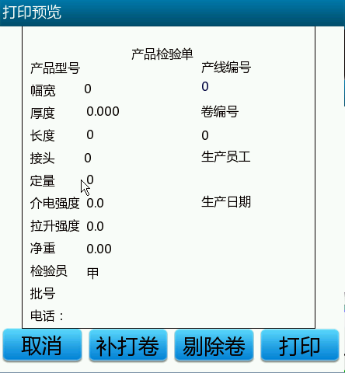

打印功能--箱标签
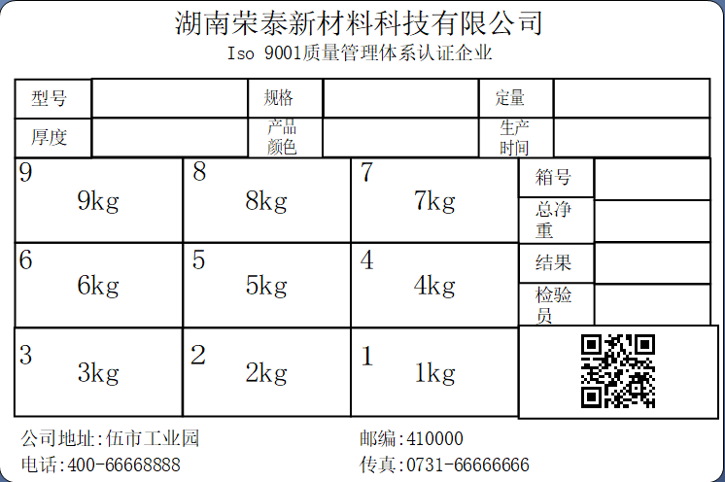 | 1.标签格式固定，二维码内容为GUID
 | 2.纸张大小为100*150mm
 | 3.总编号点开打印预览时生成，格式为设备号+箱号，箱号至少七位
 | 4.总净重实时刷新，为1-9各卷重量之和，1-9各卷重量可修改
 | 5.箱标签每次打印两张，只生成一条记录
 | 6.检验员固定为乙
 | 7.检验结果内容为空
 | 8.箱标签上显示几卷重量由每箱卷数参数控制，且只从最新记录开始显示，打印完成即去除这几卷，不需要则不显示
 | 9.箱号每次自动加1

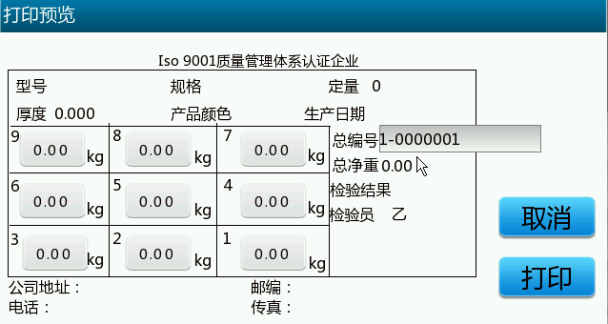

自动打印功能
 | 1.人工选择是否勾选
 | 2.自动打印只针对卷标签打印使用，箱标签只手动打印
 | 3.每次回零复位

RS485串口应用 | 1.连续输出，输出格式为17字节托利多连续输出格式

